Início
Darshan Industries | FLUXO DE CAIXA EMPRESARIAL
CADASTROS
RELATÓRIOS
GRÁFICOS
Empresa

Plano de Contas de Entradas - Nível 1
pLANpL
Fluxo de Caixa e Resultado Mensal
fffff
Dashboard Financeiro - Posição Atual
Plano de Contas de Entradas - Nível 2
Detalhamento da Receita
Dashboard Financeiro - Posição Mensal
Responsável
Plano de Contas de Saídas - Nível 1
Plan
Detalhamento da Despesa
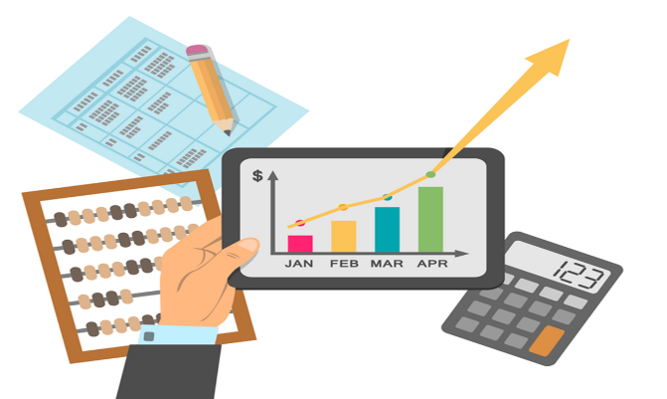
Plano de Contas de Saídas - Nível 2
Contas a Pagar

Registro das Entradas de Caixa
Contas a Receber
Registro das Saídas de Caixa
Contas a Receber Vencidas
ComCo

PCEntradasN1
Darshan Industries | PLANO DE CONTAS DE ENTRADA - Nível 1
Início
PLANO DE CONTAS DE ENTRADA NÍVEL 1
Nível 1
Empréstimos de curto prazo
Financiamentos de longo prazo
Receitas Financeiras
Venda de ativos
Vendas de mercadorias

PCEntradasN2
Darshan Industries |  | PLANO DE CONTAS DE ENTRADA - Nível 2
Início
PLANO DE CONTAS DE ENTRADAS NÍVEL 2
Nível 1 | Nível 2
Empréstimo de curto prazo | Empréstimos capital de giro
Receitas Financeiras | Juros sobre aplicações
Venda de ativos | Mobiliário próprio
Vendas de mercadorias | Eletrodomésticos
Vendas de mercadorias | Informática
Vendas de mercadorias | Livros
Vendas de mercadorias | Móveis
Vendas de mercadorias | Som e imagem
Financiamentos de longo prazo | Geral

PCSaídasN1
Darshan Industries | PLANO DE CONTAS DE SAÍDA - Nível 1
Início
PLANO DE CONTAS DE SAÍDA NÍVEL 1
Nível 1
Compra de mercadorias
Despesas administrativas
Despesas comerciais
Despesas financeiras
Imposto de renda
Imposto sobre as vendas

PCSaídasN2
Darshan Industries |  | PLANO DE CONTAS DE SAÍDA - Nível 2
Início
PLANO DE CONTAS DE SAÍDA NÍVEL 2
Nível 1 | Nível 2
Compra de mercadorias | Eletrodomésticos
Compra de mercadorias | Informática
Compra de mercadorias | Livros
Compra de mercadorias | Som e Imagem
Compra de mercadorias | Vestuário
Despesas administrativas | Comunicação - internet e telefonia
Despesas administrativas | Energia elétrica
Despesas comerciais | Encargos sobre os salários dos vendedores
Despesas comerciais | Salários dos vendedores
Despesas financeiras | Juros sobre empréstimos
Imposto de renda | IR sobre o lucro presumido

RegistroEntradas
Darshan Industries |  |  |  |  |  | REGISTRO DE ENTRADAS DE CAIXA
Início
Data do Caixa Realizado | Data da competência | Data do Caixa Previsto | Conta Nível 1 | Conta Nível 2 | Hostórico | Valor
2018-02-15 | 2018-02-15 | 2018-02-15 | Vendas de mercadorias | Móveis | NF001 | R$500.00
2019-03-06 | 2019-01-01 | 2019-01-31 | Vendas de mercadorias | Móveis | NF773 | R$823.00
2019-01-02 | 2019-01-02 | 2019-01-02 | Vendas de mercadorias | Informática | NF2639 | R$2,689.00
2019-03-11 | 2019-01-02 | 2019-02-01 | Vendas de mercadorias | Livros | NF-16 | R$34.00

RegistroSaídas
Darshan Industries | REGISTRO DE SAÍDAS DE CAIXA
Início

FluxoCaixaConsolidado
Darshan Industries |  |  |  |  |  |  | FLUXO DE CAIXA E RESULTADO MENSAL REGIMES DE CAIXA E DE COMPETÊNCIA
Início
ANO >>> | 2019

 | 1 | 2 | 3 | 4 | 5 | 6 | 7 | 8 | 9 | 10 | 11 | 12
FLUXO DE CAIXA - REGIME DE CAIXA(Realizado)
ESPECIFICAÇÕES | JAN | FEV | MAR | ABR | MAI | JUN | JUL | AGO | SET | OUT | NOV | DEZ
SALDO INICIAL | 10.00
ENTRADA | -10.00
SAÍDAS
SALDO FINAL

FLUXO DE CAIXA - REGIME DE COMPETÊNCIA(Contábil)
ESPECIFICAÇÕES | JAN | FEV | MAR | ABR | MAI | JUN | JUL | AGO | SET | OUT | NOV | DEZ
SALDO INICIAL | 10.00
ENTRADA | -10.00
SAÍDAS
SALDO FINAL

RESULTADO MENSAL - REGIME DE COMPETÊNCIA
ESPECIFICAÇÕES | JAN | FEV | MAR | ABR | MAI | JUN | JUL | AGO | SET | OUT | NOV | DEZ
TOTAL DE ENTRADAS | 10.00
TOTAL DE SAÍDAS | -10.00
LUCRO
SAÍDAS
SALDO FINAL

DetalhaReceita
Darshan Industries | DETALHAMENTO DE RECEITA
Início

DetalhaDespesa
Darshan Industries | DETALHAMENTO DE DESPESA
Início

ContasPagar
Darshan Industries | CONTAS A PAGAR
Início

ContasReceber
Darshan Industries | CONTAS A RECEBER
Início

ContasReceberVencidas
Darshan Industries | CONTAS A RECEBER VENCIDAS
Início

DashBoardFinanceiroAtual
Darshan Industries | DASHBOARD FINANCEIRO ATUAL
Início

DashBoardFinanceiroMensal
Darshan Industries | DASHBOARD FINANCEIRO MENSAL
Início

